Balance Consolidado
COCA-COLA FEMSA
ESTADO DE SITUACIÓN FINANCIERA CONSOLIDADO
Millones de pesos

Activos | Mar-20 | Dec-19 | % Var. | Pasivo y capital | Mar-20 | Dec-19 | % Var.
Activos Corrientes |  |  |  | Pasivo Corriente
Efectivo, equivalentes de efectivo y valores negociables |  |  |  | Deuda a corto plazo y documentos | 13,597 | 11,485 | 18%
 | 39,433 | 20,491 | 92% | Proveedores | 17,767 | 19,832 | -10%
Total cuentas por cobrar | 10,949 | 15,476 | -29% | Vencimiento CP del pasivo por Arrendamiento a LP | 565 | 483 | -
Inventarios | 11,479 | 10,538 | 9% | Otros pasivos corto plazo | 28,766 | 19,210 | 50%
Otros activos circulantes | 11,698 | 10,291 | 14% | Pasivo circulante | 60,695 | 51,010 | 19%
Total activos circulantes | 73,559 | 56,796 | 30% | Pasivos no corrientes
Activos no corrientes |  |  |  | Préstamos bancarios y documentos por pagar | 77,761 | 58,492 | 33%
Propiedad, planta y equipo | 114,117 | 109,170 | 5% | Obligaciones por Arrendamiento LP | 1,015 | 900
Depreciación acumulada | (50,997) | (47,982) | 6% | Otros pasivos de largo plazo | 14,336 | 17,752 | -19%
Total propiedad, planta y equipo, neto | 63,120 | 61,188 | 3% | Total pasivo | 153,807 | 128,154 | 20%
Activos por Derechos de Uso | 1,464 | 1,381 | NA | Capital
Inversión en acciones | 9,731 | 9,751 | 0% | Participación no controladora | 6,504 | 6,751 | -4%
Activos intangibles | 111,979 | 112,050 | 0% | Total participación controladora | 121,314 | 122,934 | -1%
Otros activos no circulantes | 21,772 | 16,673 | 31% | Total Capital | 127,818 | 129,685 | -1%
Total activos | 281,625 | 257,839 | 9% | Total Pasivo y Capital | 281,625 | 257,839 | 9%

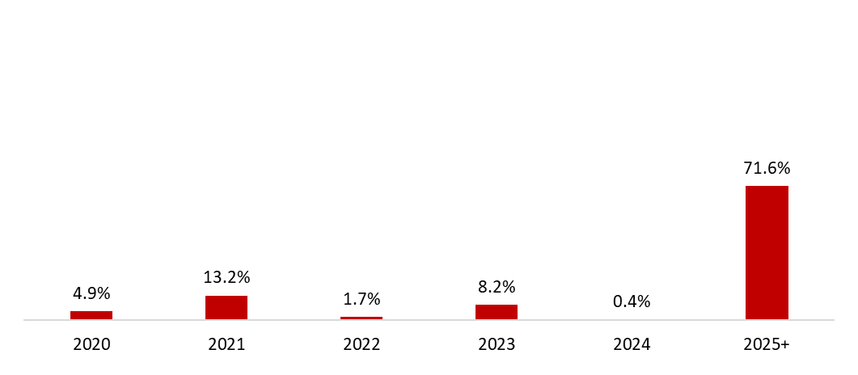
 | 31 de marzo de 2020
Mezcla de la deuda | % Deuda Total (1) | % Tasa de interés variable (1) (2) | Tasa promedio | Perfil de vencimiento de deuda
Moneda
Pesos mexicanos | 65.3% | 29.4% | 7.9%
U.S. dólares | 14.9% | 0.0% | 2.8%
Pesos colombianos | 2.0% | 16.3% | 4.9%
Reales brasileños | 15.0% | 0.6% | 9.1%
Pesos uruguayos | 2.3% | 0.0% | 11.5%
Pesos argentinos | 0.6% | 7.1% | 49.3%
Deuda total | 100% | 14.2% | 7.6%
(1) Después del efecto de los swaps de monedas.
(2) Calculado sobre la ponderación de la mezcla de deuda remanente para cada año.

Razones Financieras | U12M 2020 | Año 2019 | Δ%
Deuda neta incluyendo efecto de coberturas (1)(3) | 45,619 | 49,784 | -8.4%
Deuda neta incluyendo efecto de coberturas / Flujo operativo (1)(3) | 1.21 | 1.34
Flujo operativo / Gasto financiero, neto (1) | 3.27 | 6.55
Capitalización (2) | 44.4% | 37.2%
(1) Deuda neta = Deuda total - caja
(2) Deuda total / (deuda a largo plazo + capital social)
(3) Después del efecto de los swaps de monedas.

